Note
■ Business Flow

단축근로 신청/조회
단축근로 신청

 | 사전조건 :
 | 사후조건 :

■ 사용자/권한
 | 일반사용자 | C/R/U/D 권한 (본인 신청내역 조회 가능)
 | 부서장 | C/R/U/D 권한 (부서원 신청내역 조회 가능)
 | 상급부서장 | C/R/U/D 권한 (예하부서원 신청내역 조회 가능)
 | 인사담당 | C/R/U/D 권한 (전체 신청내역 조회 가능)

■ 특이사항

[가이드라인]
 | ※ Business Flow
 | -. 작성 설계문서에 포함되는 프로그램의 복잡성을 고려하여, 프로그램의 흐름도를 작성하여, 프로그램의 이해도를 높이기 위해 작성을 진행한다.
 | > 프로그램의 Screen이 3개이상일 경우, 프로그램의 사별, 플랜트별등 분기처리되는 Logic 존재 시 작성.
 | -. 본 프로그램의 전후 흐름을 파악하기 위한 비즈니스 사전 조건, 사후 조건 등을 서술형으로 기술하는 것도 가능하다.
 | ※ 사용자/권한
 | -. 사용자(액터)의 권한과 역할 설명한다.
 | ※ 특이사항
 | -. 특이사항 기술한다.

화면디자인
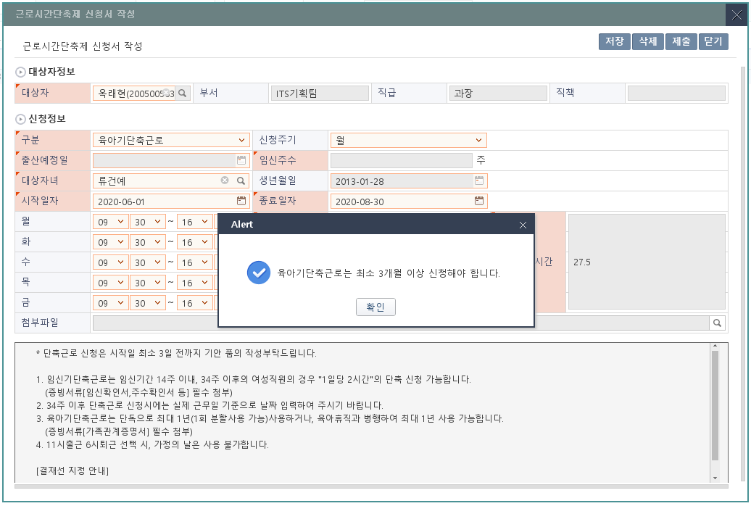
2018.11.19 수정
1) 단축근로 신청 메뉴에서 등록할 때
: 출산예정일 입력하고 저장할 때 등록된 출산예정일과 일치 여부 확인
2) 출산예정일 등록메뉴에서 등록할 때
: 입력한 출산예정일을 가져와서 조회해주고 수정불가
 | ■ UI화면 스케치

 |  | *입력화면 (구분값이 임신기단축근로)
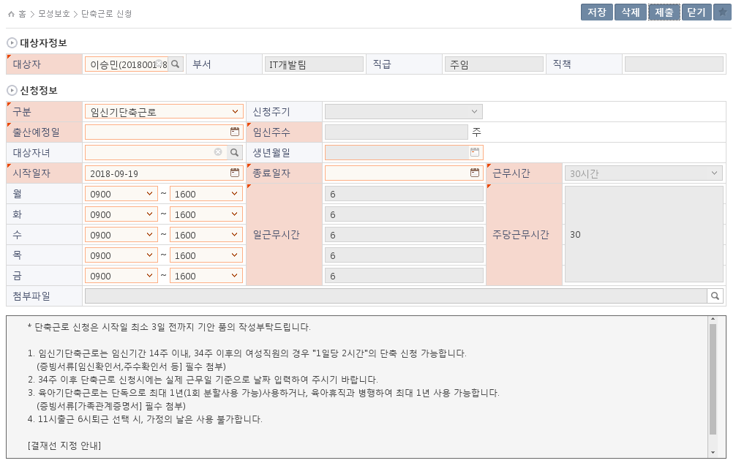

남성의 경우 임신기단축근로 신청불가
2019.01.09 수정
- 출산예정일이 등록되어 있지 않을 경우
: 출산예정일 먼저 등록할 수 있도록 메시지 출력
(출산예정일, 근로시간단축 화면 모두 수정)

1

3
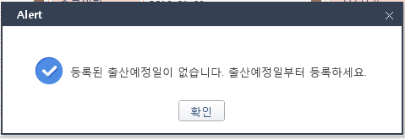
2ㅈㅂ

4
5

 |  | *입력화면 (구분값이 육아기단축근로)
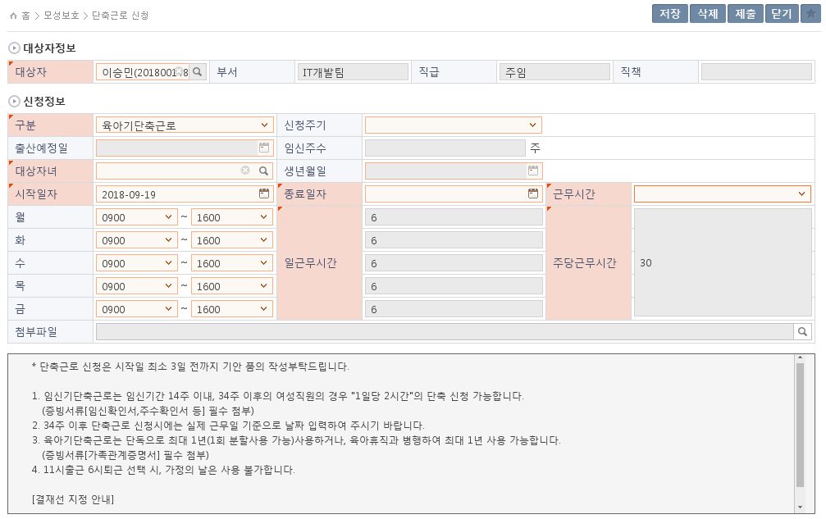

6

7
8

9
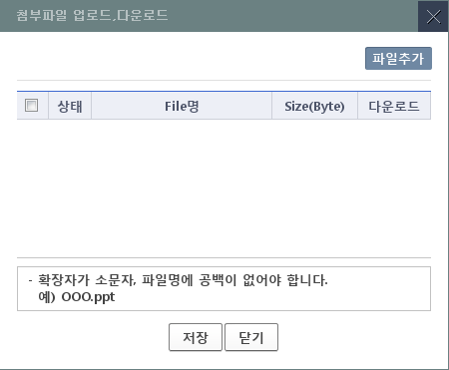

일근무시간 자동 계산
주당근무시간 자동 계산

10

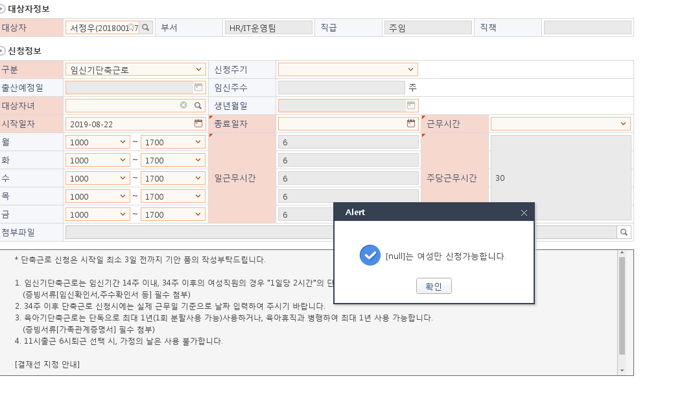
 | ■ 추가설명 (선택)
 |  | 1. 남성의 경우 '임신기단축근로'는 신청할 수 없다.
 |  | 2. '임신기단축근로' 일 경우, 출산예정일이 활성화된다.
 |  | 3. 시작일자와 출산예정일을 통하여 임신주수의 값이 정해진다.
 |  | 4. 임신주수가 14주 이하인 경우에 종료일자는 14주 날짜까지 신청이 가능하고, 임신주수가 34주 이상인 경우에 종료일자는 출산예정일까지 선택가능하다.
 |  | 5. '임신기단축근로' 일 경우, 근무시간은 30시간으로 고정되며 일근무시간도 6시간으로 고정이다.
 |  | 6. '육아기단축근로' 일 경우, 신청주기가 활성화되고 월 또는 년 중에 선택할 수 있다.
 |  | 7. '육아기단축근로' 일 경우, 대상자녀가 활성화되고 필수값이다.
 |  | 8. 근무시간은 15시간~30시간 중 선택이 가능하다.
 |  | 9. 월~금요일의 근무시간을 입력하면 일근무시간이 자동 계산되고, 주당근무시간도 자동으로 계산된다.
 |  | 10. 첨부파일은 팝업을 통하여 첨부가능하다.

[가이드라인]
 | ▶화면 디자인은 화면의 구조와 내용을 이해할 수 있도록 그리면된다. 모든 방법 가능하다. UI개발툴(XPlatform, ABAP 등)을 이용하여 그리거나, PPT, 워드, 손그림gif도 가능.
 |  | * 단, 손그림의 경우 화면 개발 후 화면덤프로 교체 필요함.
 | ▶화면사이즈를 명확히 해야하는 경우는 디자이너와 상의하여 화면크기를 미리 정의하여 위와 같이 눈금형태의 템플릿을 제공받아 사용한다.
 |  | *[R] readonly, default setting

2019.08.22
- 남성이 임신기단축근로 신청 시,
간헐적으로 발생되는 메시지 오류 수정

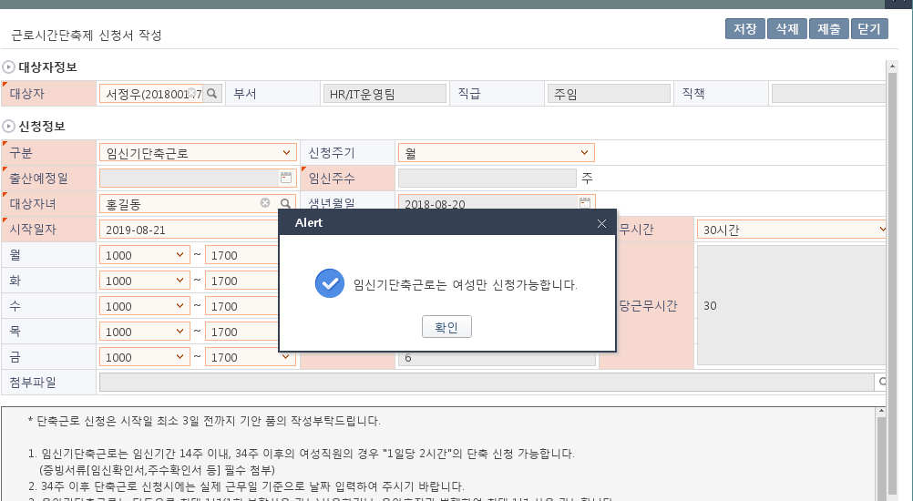

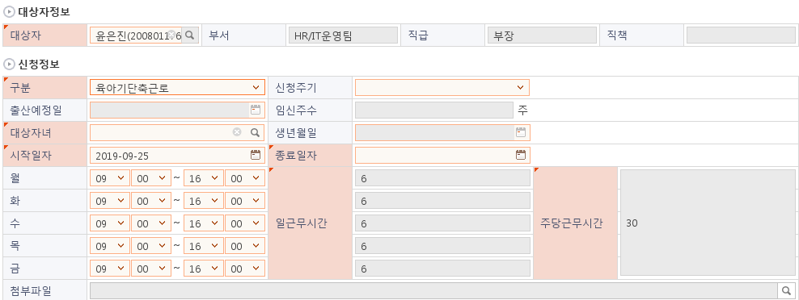

2019.09.25
- 육아기단축근로 시
일근무시간만 3~7시간 체크하면 되기때문에
근무시간 필드를 선택할 필요가 없음.
-> 안보이게 처리

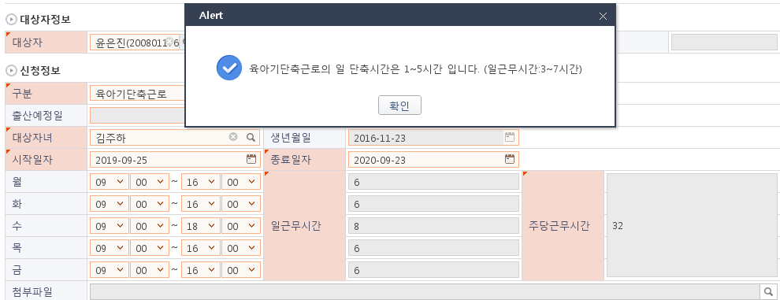
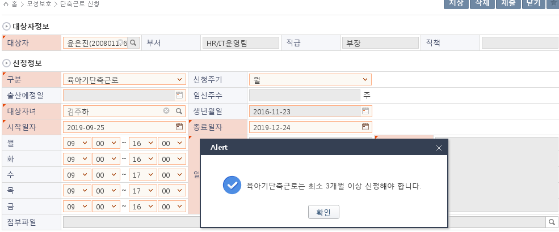
2019.09.25
- 육아기단축근로 시
최소 신청 기간은 3개월.
신청주기를 '월'로 할 경우 종료일자는 시작일자+3개월

2019.09.25
- 육아기단축근로 시
일 단축근무시간 1~5시간 체크
일 근무시간은 3~7시간 사이

 |  | CO00045377 변경내용 전자결재 월별 분 표기형식 변경
 |  | 기존
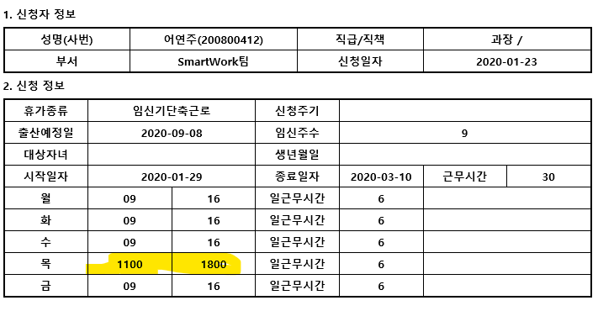

 |  | 변경
 |  | 표기형식을 09:00 ~ 16:00
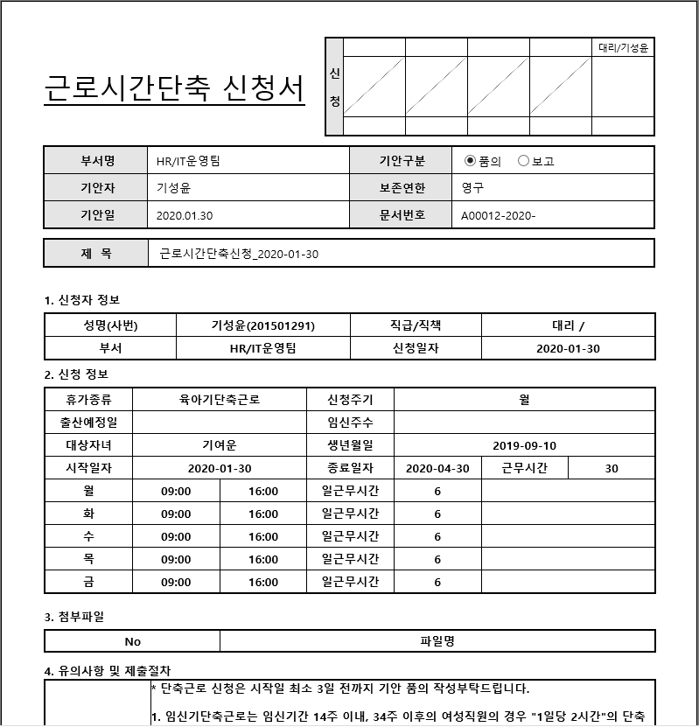

 |  | 2020-06-01 CO번호 : CO00050022
 |  | 육아기 단축근로 신청시 3개월 체크로직 수정
 |  | - 기존 시작일자 06/01 선택시 종료일자 09/01 로 입력됨
 |  | - 변경 시작일자 06/01 선택시 종료일자 08/31 로 입력됨
 |  | - 신청주기 변경시, 시작일자 변경시 종료일자 입력값 변경
 |  | - 저장시 ""육아기단축근로는 최소 3개월 이상 신청해야 합니다."" 메시지 처리 기준 변경

 |  | 시작일자 변경시 종료일자 변경 확인
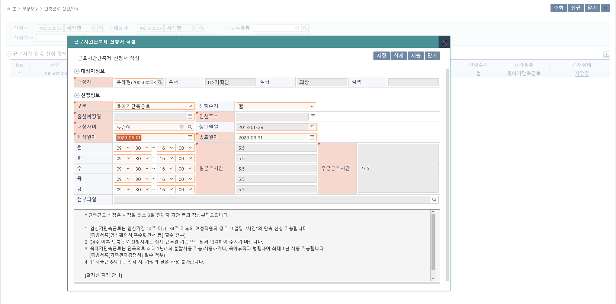

 |  | 신청주기 년으로 선택
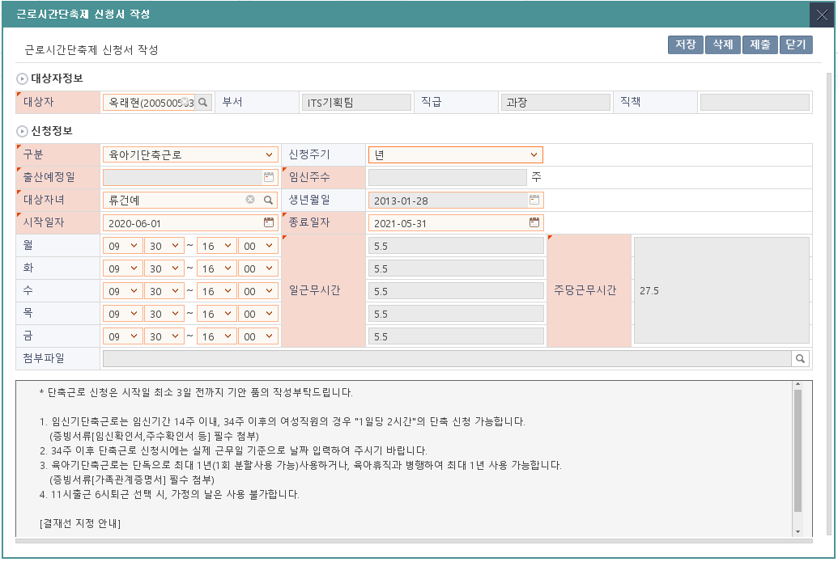

 |  | 신청주기 년으로 선택된 상태에서 시작일자 변경시
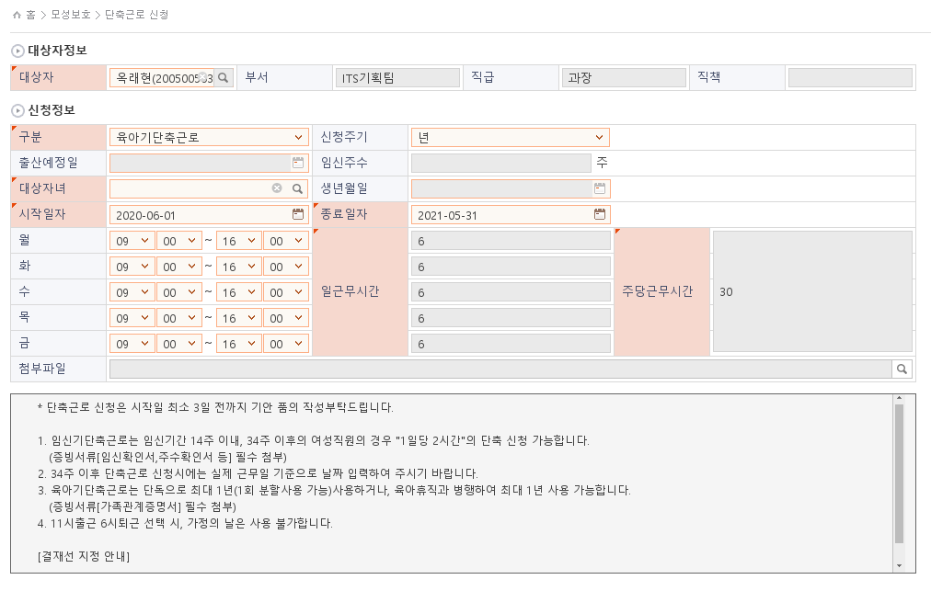

 |  | 다시 신청주기 월로 변경
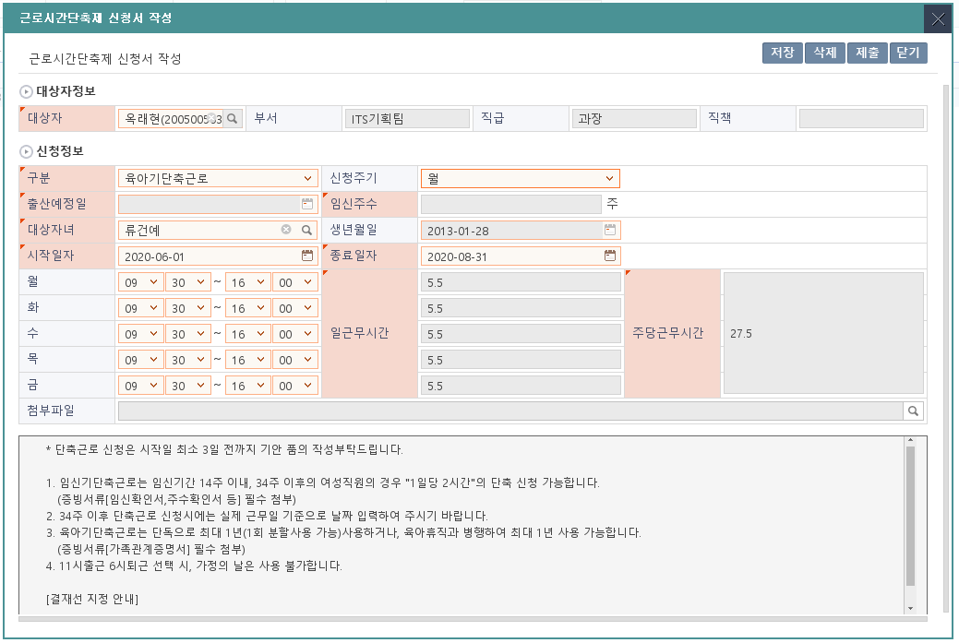

 |  | 시작일자 종료일자 기간 3개월 기간이 맞는경우 정상 저장
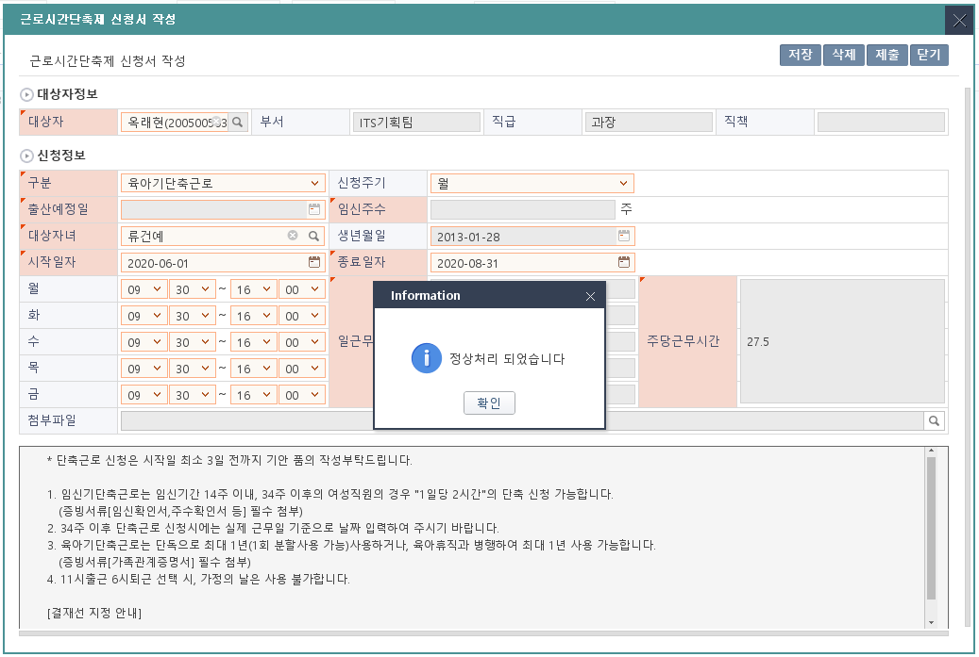

 |  | 기간이 3개월 이상인 경우 저장 확인
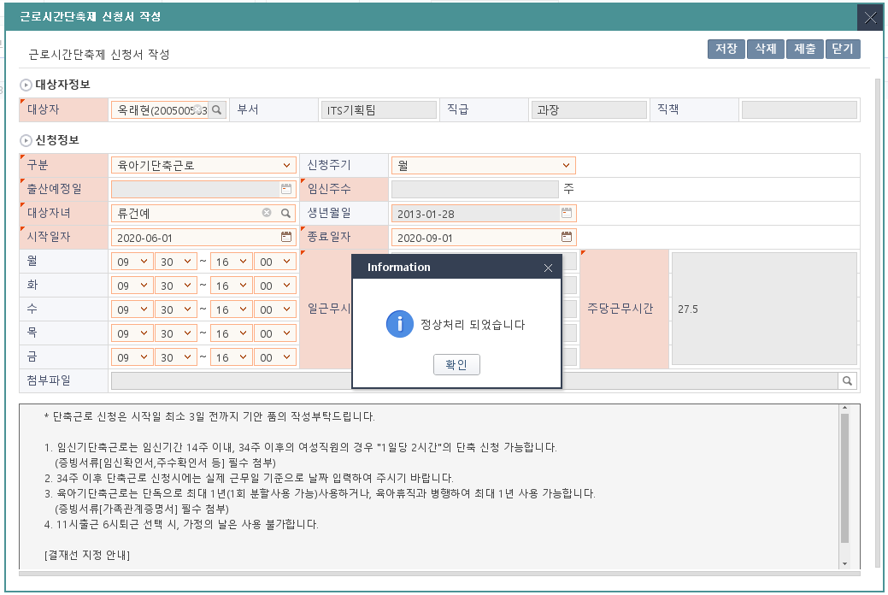

 |  | 기간이 3개월이 안되는 경우

ERD
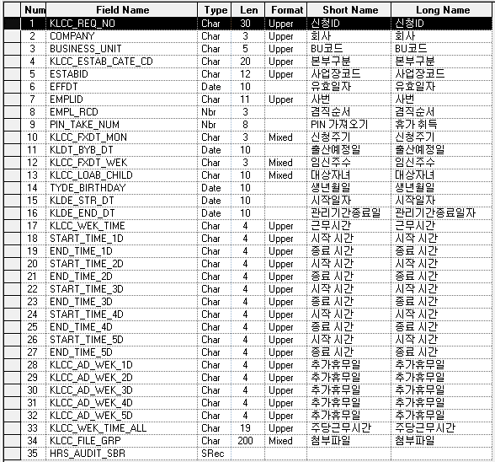
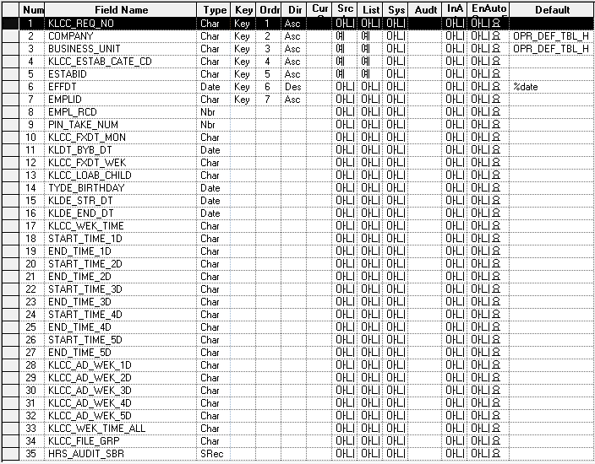
■ ERD (혹은 테이블 설명)

* 근로시간 단축신청 Record (KLLHT_LOTM_REQ)

Event 작성가이드
◈ 화면Control
 | ■ UI화면 요소 설명
 | Screen 영역 | Screen Object | 속성 | Default(초기화) | Default(초기화) | Default(초기화) | 필수 | 필수 | 필수 | Validation | Validation | Validation | Event
 |  |  |  | 본사 권한 | 매장 권한 | LoV | Master 조회 | Master 저장 | 상세조회 | Master 조회 | Master 저장 | 상세조회
1
 | Master 버튼 | 조회 | 버튼 | 활성 | 활성 |  |  |  |  |  |  |  | 클릭시 > [Master 조회logic]
 |  | 저장 | 버튼 | 활성 | 비활성 |  |  |  |  |  |  |  | 클릭시 > [Master 저장logic]
2
 | 상세 버튼 | 상세 조회 | 버튼 | 활성 | 비활성 |  |  |  |  |  |  |  | 클릭시 > [상세조회logic]

◈ logic
 | ■ 로직 설명
 | Logic명 | 처리방법 | 변경일 | 내용 |  |  |  | 메시지
 | Master 조회logic | 서버(CSI) |  | input : 재고DO
3
 |  |  |  | process : 재고DO 검색조건을 확인한다 검색 조건이 없으면 검색 조건을 넣으라는 메시지를 보내준다. 검색 조건이 있으면 검색 조건으로 재고 목록을 조회한다. data참조> [Master 조회] |  |  |  | [MSG(E)] MSG001 : 검색조건을 입력하세요.
 |  |  |  | exception :
 |  |  |  | output : List<재고DO>
 | Master 저장logic |  |  | input : 재고DO
 |  |  |  | process :
 |  |  |  | exception :
 |  |  |  | output : List<재고DO>
 | 상세조회logic | 서버 |  | input : 재고DO |  |  |  | [MSG(E)] MSG002 : ~~는 필수 입력입니다.
 |  |  |  | process :~~~~~~~~~~~~~~ data참조> [상세 조회 ]
 |  |  |  | exception :
 |  |  |  | output : List<재고DO>

◈ data
 | ■ Data 매핑 설명
 | 화면 |  | Xplatform |  | DB |  | calcuration
 | Screen Object |  | Dataset | 화면컬럼 ID | 테이블 | 칼럼 | Master 조회 | 상세조회
 | Master영역 | 부서코드 | dsCond | brndCd | ABCD | dept_cd
 |  | 부서명
 |  | 매장SEQ | dsCond | shopSeq | ABCD | shop_seq
 |  | 매장명
 |  | 매출액 From |  |  |  |  | [실판매가] 합계
 |  | 매출액 To | dsCond | mobileNo | ABCD | mobile_no
 | Grid영역 | Check
 |  | Status
 |  | 등록매장 | dsInfoList | regShopNo | ABCD | REG_SHOP_NO
 |  | 판매매장 | dsInfoList | saleShopNo | ABCD | SALE_SHOP_NO
 |  | 카드번호 | dsInfoList | cardNo | ABCD | CARD_NO
 |  | 고객번호 | dsInfoList | custNo | CUSTOMER | CUST_NO
 |  | 성명 | dsInfoList | custNo | CUSTOMER | CUST_NM

 | [가이드라인]
 | 1 : 화면Control의 Screen Object 중 event가 있다면(버튼/팝업) "필수", "Validation" 항목을 추가하고 내용을 작성한다.
 | 2: 화면Control의 Event 에서 [logic]을 작성하면 logic 탭에서 상세 내용을 기술한다.
 | 3: logic의 내용에서 [data참조]를 작성하면 data 탭에서 상세 내용을 기술한다.

